Page1
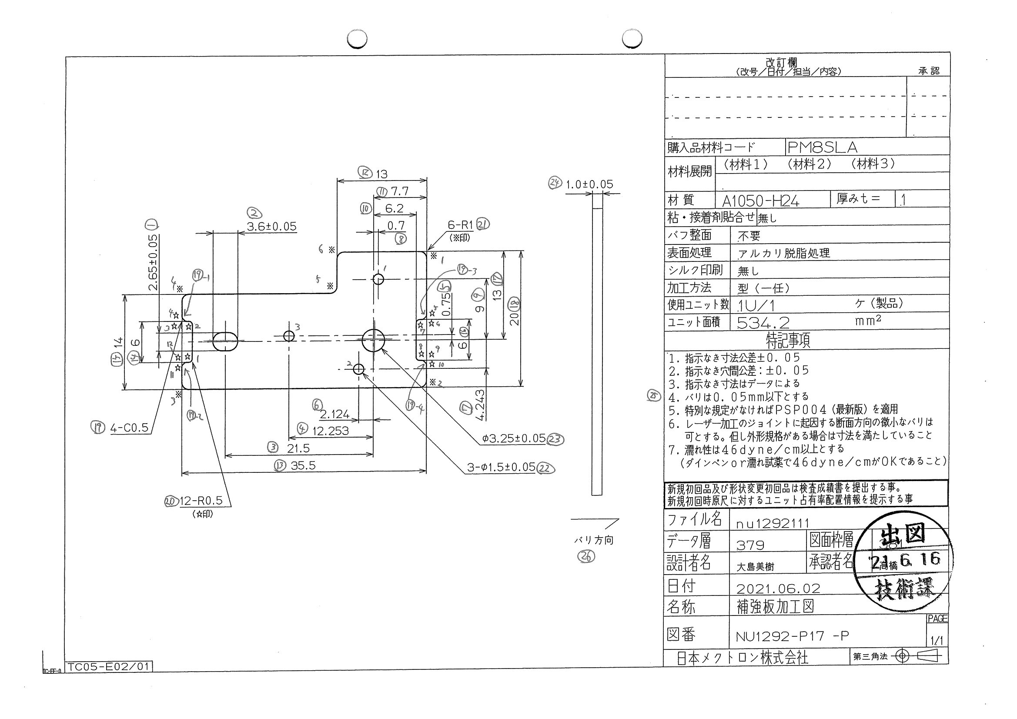
 |  |  |  |  |  |  |  |  |  |  |  | 工程能力調査表 |  |  |  |  |  |  |  |  |  |  |  |  |  |  |  |  |  |  | 1 |  | 項中 |  | 4 | 項

図番 | NU1292-P17 |  |  |  |  |  |  |  |  | 品名 |  | 補強板 |  |  |  |  |  |  |  | 工程能力調査 |  |  |  | 測定日 |  | 2021-07-06 |  |  |  | 備考

項 目 | 23 |  |  |  | 22 |  |  |  | 22 |  |  |  |  | 22 |  |  |  | 1 |  |  |  | 2 |  |  |  | 4 |  |  |  | 6 |  |  |  |  |  |  | 23 | 22 | 22 | 22 | 1 | 2 | 4 | 6 | 8 | 5 | 7 | 9 | 3 | 13 | 15 | 12 | 18 | 10 | 11 | 17 | 16 | 14 | 19 | 19 | 19 | 19 | 21 | 21 | 21 | 21 | 21 | 21
規 格 |  | 3.250 |  | 0.050 |  | 1.500 |  | 0.050 |  |  | 1.500 |  | 0.050 |  | 1.500 |  | 0.050 |  | 2.650 |  | 0.100 |  | 3.600 |  | 0.050 |  | 2.124 |  | 0.050 |  | 2.124 |  |  | 0.050 |  |  | 1 | 2 | 3 | 4 | 5 | 6 | 7 | 8 | 9 | 10 | 11 | 12 | 13 | 14 | 15 | 16 | 17 | 18 | 19 | 20 | 21 | 22 | 23
 |  |  |  | -0.050 |  |  |  | -0.050 |  |  |  |  | -0.050 |  |  |  | -0.050 |  |  |  | -0.050 |  |  |  | -0.050 |  |  |  | -0.050 |  |  |  |  | -0.050 |  |  | 3.25 | 1.5 | 1.5 | 1.5 | 2.65 | 3.6 | 12.253 | 2.124 | 0.7 | 0.75 | 4.243 | 9 | 21.5 | 35.5 | 14 | 13 | 20 | 6.2 | 7.7 | 13 | 6 | 6 | 0.5 | 0.5 | 0.5 | 0.5 | 1 | 1 | 1 | 1 | 1 | 1
測定機器 | Keyence IM |  |  |  | Keyence IM |  |  |  | Keyence IM |  |  |  |  | Keyence IM |  |  |  | Keyence IM |  |  |  | Keyence IM |  |  |  | Keyence IM |  |  |  | Keyence IM |  |  |  |  |  |  | 0.05 | 0.05 | 0.05 | 0.05 | 0.05 | 0.05 | 0.05 | 0.05 | 0.05 | 0.05 | 0.05 | 0.05 | 0.05 | 0.05 | 0.05 | 0.05 | 0.05 | 0.05 | 0.05 | 0.05 | 0.05 | 0.05 | 0.05 | 0.05 | 0.05 | 0.05 | 0.05 | 0.05 | 0.05 | 0.05 | 0.05 | 0.05
両側／片側 | 両側 |  |  |  | 両側 |  |  |  | 両側 |  |  |  |  | 両側 |  |  |  | 両側 |  |  |  | 両側 |  |  |  | 両側 |  |  |  | 両側 |  |  |  |  |  |  | -0.05 | -0.05 | -0.05 | -0.05 | -0.05 | -0.05 | -0.05 | -0.05 | -0.05 | -0.05 | -0.05 | -0.05 | -0.05 | -0.05 | -0.05 | -0.05 | -0.05 | -0.05 | -0.05 | -0.05 | -0.05 | -0.05 | -0.05 | -0.05 | -0.05 | -0.05 | -0.05 | -0.05 | -0.05 | -0.05 | -0.05 | -0.05
1 |  |  | 3.2530 |  |  |  | 1.4990 |  |  |  |  | 1.4980 |  |  |  | 1.5000 |  |  |  | 2.6530 |  |  |  | 3.6000 |  |  |  | 12.2500 |  |  |  |  | 2.1190 |  |  |  | 3.253 | 1.499 | 1.498 | 1.5 | 2.653 | 3.6 | 12.25 | 2.119 | 0.7 | 0.747 | 4.244 | 9.003 | 21.501 | 35.492 | 13.989 | 12.993 | 19.99 | 6.196 | 7.694 | 13.003 | 6.015 | 6.02 | 0.494 | 0.48 | 0.479 | 0.491 | 1.023 | 0.992 | 0.978 | 0.997 | 1.009 | 1.003
2 |  |  | 3.2530 |  |  |  | 1.5000 |  |  |  |  | 1.4980 |  |  |  | 1.5000 |  |  |  | 2.6530 |  |  |  | 3.5990 |  |  |  | 12.2500 |  |  |  |  | 2.1190 |  |  |  | 3.253 | 1.5 | 1.498 | 1.5 | 2.653 | 3.599 | 12.25 | 2.119 | 0.699 | 0.747 | 4.244 | 9.003 | 21.502 | 35.493 | 13.99 | 12.994 | 19.991 | 6.195 | 7.695 | 13.004 | 6.014 | 6.022 | 0.484 | 0.486 | 0.48 | 0.489 | 1.022 | 0.999 | 0.994 | 1.023 | 1.009 | 1.001
3 |  |  | 3.2530 |  |  |  | 1.4970 |  |  |  |  | 1.4990 |  |  |  | 1.5000 |  |  |  | 2.6530 |  |  |  | 3.5980 |  |  |  | 12.2510 |  |  |  |  | 2.1200 |  |  |  | 3.253 | 1.497 | 1.499 | 1.5 | 2.653 | 3.598 | 12.251 | 2.12 | 0.699 | 0.747 | 4.245 | 9.004 | 21.505 | 35.495 | 13.989 | 12.994 | 19.991 | 6.196 | 7.695 | 13.003 | 6.014 | 6.021 | 0.49 | 0.483 | 0.483 | 0.485 | 1.006 | 0.999 | 1.002 | 0.997 | 1.021 | 1.011
4 |  |  | 3.2540 |  |  |  | 1.5000 |  |  |  |  | 1.4980 |  |  |  | 1.5000 |  |  |  | 2.6540 |  |  |  | 3.5990 |  |  |  | 12.2510 |  |  |  |  | 2.1200 |  |  |  | 3.254 | 1.5 | 1.498 | 1.5 | 2.654 | 3.599 | 12.251 | 2.12 | 0.699 | 0.747 | 4.244 | 9.003 | 21.503 | 35.494 | 13.989 | 12.993 | 19.99 | 6.195 | 7.695 | 13.004 | 6.015 | 6.017 | 0.49 | 0.486 | 0.483 | 0.484 | 1.017 | 0.995 | 0.971 | 1.02 | 1.007 | 1.016
5 |  |  | 3.2540 |  |  |  | 1.4990 |  |  |  |  | 1.4990 |  |  |  | 1.4990 |  |  |  | 2.6520 |  |  |  | 3.5990 |  |  |  | 12.2500 |  |  |  |  | 2.1200 |  |  |  | 3.254 | 1.499 | 1.499 | 1.499 | 2.652 | 3.599 | 12.25 | 2.12 | 0.701 | 0.747 | 4.245 | 9.003 | 21.501 | 35.49 | 13.99 | 12.992 | 19.991 | 6.197 | 7.696 | 13.002 | 6.011 | 6.016 | 0.488 | 0.485 | 0.49 | 0.488 | 1.021 | 0.997 | 1.009 | 1.016 | 1.002 | 1.01
6 |  |  | 3.2530 |  |  |  | 1.5000 |  |  |  |  | 1.4960 |  |  |  | 1.5000 |  |  |  | 2.6520 |  |  |  | 3.5990 |  |  |  | 12.2500 |  |  |  |  | 2.1200 |  |  |  | 3.253 | 1.5 | 1.496 | 1.5 | 2.652 | 3.599 | 12.25 | 2.12 | 0.7 | 0.747 | 4.245 | 9.002 | 21.503 | 35.492 | 13.989 | 12.993 | 19.991 | 6.194 | 7.694 | 13.004 | 6.011 | 6.018 | 0.488 | 0.487 | 0.48 | 0.495 | 1.01 | 0.988 | 0.983 | 1.011 | 1 | 1.003
7 |  |  | 3.2530 |  |  |  | 1.4990 |  |  |  |  | 1.4980 |  |  |  | 1.4990 |  |  |  | 2.6520 |  |  |  | 3.6010 |  |  |  | 12.2520 |  |  |  |  | 2.1200 |  |  |  | 3.253 | 1.499 | 1.498 | 1.499 | 2.652 | 3.601 | 12.252 | 2.12 | 0.699 | 0.747 | 4.244 | 9.003 | 21.503 | 35.494 | 13.989 | 12.993 | 19.99 | 6.195 | 7.694 | 13.004 | 6.02 | 6.019 | 0.493 | 0.486 | 0.474 | 0.488 | 1.02 | 0.996 | 0.983 | 1.002 | 1.003 | 1.009
8 |  |  | 3.2540 |  |  |  | 1.4990 |  |  |  |  | 1.4990 |  |  |  | 1.4990 |  |  |  | 2.6520 |  |  |  | 3.6000 |  |  |  | 12.2520 |  |  |  |  | 2.1200 |  |  |  | 3.254 | 1.499 | 1.499 | 1.499 | 2.652 | 3.6 | 12.252 | 2.12 | 0.7 | 0.747 | 4.244 | 9.003 | 21.504 | 35.495 | 13.989 | 12.994 | 19.99 | 6.195 | 7.694 | 13.004 | 6.015 | 6.018 | 0.486 | 0.492 | 0.473 | 0.493 | 1 | 1.013 | 0.977 | 1.017 | 1 | 1.011
9 |  |  | 3.2540 |  |  |  | 1.4990 |  |  |  |  | 1.4980 |  |  |  | 1.5000 |  |  |  | 2.6540 |  |  |  | 3.5990 |  |  |  | 12.2510 |  |  |  |  | 2.1210 |  |  |  | 3.254 | 1.499 | 1.498 | 1.5 | 2.654 | 3.599 | 12.251 | 2.121 | 0.7 | 0.748 | 4.244 | 9.003 | 21.504 | 35.491 | 13.989 | 12.991 | 19.99 | 6.197 | 7.698 | 13.001 | 6.011 | 6.012 | 0.483 | 0.49 | 0.489 | 0.492 | 1.011 | 0.999 | 1.008 | 0.998 | 0.991 | 1.006
10 |  |  | 3.2540 |  |  |  | 1.4990 |  |  |  |  | 1.4960 |  |  |  | 1.4990 |  |  |  | 2.6520 |  |  |  | 3.6000 |  |  |  | 12.2520 |  |  |  |  | 2.1210 |  |  |  | 3.254 | 1.499 | 1.496 | 1.499 | 2.652 | 3.6 | 12.252 | 2.121 | 0.699 | 0.747 | 4.245 | 9.002 | 21.506 | 35.494 | 13.989 | 12.993 | 19.991 | 6.195 | 7.694 | 13.004 | 6.013 | 6.022 | 0.488 | 0.485 | 0.482 | 0.493 | 1.002 | 0.988 | 0.987 | 1.001 | 0.999 | 1
11 |  |  | 3.2540 |  |  |  | 1.4990 |  |  |  |  | 1.4960 |  |  |  | 1.4990 |  |  |  | 2.6540 |  |  |  | 3.5980 |  |  |  | 12.2520 |  |  |  |  | 2.1200 |  |  |  | 3.254 | 1.499 | 1.496 | 1.499 | 2.654 | 3.598 | 12.252 | 2.12 | 0.7 | 0.747 | 4.244 | 9.003 | 21.506 | 35.495 | 13.989 | 12.995 | 19.99 | 6.195 | 7.695 | 13.004 | 6.015 | 6.024 | 0.487 | 0.489 | 0.484 | 0.485 | 1 | 0.985 | 0.983 | 1.002 | 1.006 | 1.002
12 |  |  | 3.2550 |  |  |  | 1.5000 |  |  |  |  | 1.4990 |  |  |  | 1.5010 |  |  |  | 2.6520 |  |  |  | 3.5990 |  |  |  | 12.2520 |  |  |  |  | 2.1200 |  |  |  | 3.255 | 1.5 | 1.499 | 1.501 | 2.652 | 3.599 | 12.252 | 2.12 | 0.7 | 0.747 | 4.245 | 9.003 | 21.506 | 35.496 | 13.99 | 12.992 | 19.992 | 6.197 | 7.698 | 13.002 | 6.014 | 6.022 | 0.487 | 0.481 | 0.487 | 0.484 | 1.015 | 0.988 | 0.994 | 1.009 | 1.002 | 1.01
13 |  |  | 3.2530 |  |  |  | 1.4980 |  |  |  |  | 1.4980 |  |  |  | 1.5000 |  |  |  | 2.6500 |  |  |  | 3.6000 |  |  |  | 12.2520 |  |  |  |  | 2.1200 |  |  |  | 3.253 | 1.498 | 1.498 | 1.5 | 2.65 | 3.6 | 12.252 | 2.12 | 0.7 | 0.748 | 4.244 | 9.003 | 21.506 | 35.497 | 13.99 | 12.994 | 19.991 | 6.196 | 7.696 | 13.005 | 6.007 | 6.01 | 0.494 | 0.489 | 0.488 | 0.496 | 1.015 | 0.999 | 1.006 | 0.99 | 1.013 | 1.007
14 |  |  | 3.2540 |  |  |  | 1.4990 |  |  |  |  | 1.4980 |  |  |  | 1.5000 |  |  |  | 2.6520 |  |  |  | 3.6000 |  |  |  | 12.2510 |  |  |  |  | 2.1200 |  |  |  | 3.254 | 1.499 | 1.498 | 1.5 | 2.652 | 3.6 | 12.251 | 2.12 | 0.699 | 0.747 | 4.244 | 9.002 | 21.505 | 35.496 | 13.99 | 12.995 | 19.992 | 6.195 | 7.693 | 13.004 | 6.012 | 6.029 | 0.476 | 0.481 | 0.483 | 0.487 | 0.994 | 1.017 | 1.006 | 1.008 | 0.997 | 1.01
...
 |  |  |  |  |  |  |  |  |  |  |  |  |  |  |  |  |  |  |  |  |  |  |  |  |  |  |  |  |  |  |  |  |  |  |  |  | 3.254 | 1.499 | 1.499 | 1.499 | 2.653 | 3.599 | 12.25 | 2.12 | 0.7 | 0.747 | 4.244 | 9.002
 |  |  |  |  |  |  |  |  |  |  |  |  |  |  |  |  |  |  |  |  |  |  |  |  |  |  |  |  |  |  |  |  |  |  |  |  | 3.253 | 1.498 | 1.497 | 1.499 | 2.653 | 3.599 | 12.251 | 2.119 | 0.701 | 0.748 | 4.245 | 9.003
 |  |  |  |  |  |  |  |  |  |  |  |  |  |  |  |  |  |  |  |  |  |  |  |  |  |  |  |  |  |  |  |  |  |  |  |  | 3.254 | 1.498 | 1.498 | 1.5 | 2.652 | 3.599 | 12.25 | 2.119 | 0.7 | 0.747 | 4.244 | 9.003
 |  |  |  |  |  |  |  |  |  |  |  |  |  |  |  |  |  |  |  |  |  |  |  |  |  |  |  |  |  |  |  |  |  |  |  |  | 3.253 | 1.498 | 1.498 | 1.499 | 2.654 | 3.599 | 12.25 | 2.119 | 0.699 | 0.747 | 4.244 | 9.003
...
片公差工程能力計算式
Cpk＝(USL-μ)/(3×σ)
USL：規格0.05
μ ：平均値
σ ：標準偏差
量産時 | Keyence IM |  |  |  | Keyence IM |  |  |  | Keyence IM |  |  |  |  | Keyence IM |  |  |  | Keyence IM |  |  |  | Keyence IM |  |  |  | Keyence IM |  |  |  | Keyence IM
 | 5pcs/Lot (Xbar) |  |  |  | 5pcs/Lot (Xbar) |  |  |  | 5pcs/Lot (Xbar) |  |  |  |  | 5pcs/Lot (Xbar) |  |  |  | 5pcs/Lot (Xbar) |  |  |  | 5pcs/Lot (Xbar) |  |  |  | 5pcs/Lot (Xbar) |  |  |  | 5pcs/Lot (Xbar)

 |  |  |  |  |  |  |  |  |  |  |  |  |  |  |  |  |  |  |  |  |  |  |  |  |  |  |  |  |  |  |  | 承認 |  |  | 作成
 |  |  |  |  |  |  |  |  |  |  |  |  |  |  |  |  |  |  |  |  |  |  |  |  |  |  |  |  |  |  |  | 鈴木 |  |  | アイン

Page2
...
 | 8 | 5 | 7 | 9 | 3 | 13 | 15 | 12
 | 0.7 | 0.747 | 4.244 | 9.002 | 21.502 | 35.493 | 13.989 | 12.993
 | 0.701 | 0.748 | 4.245 | 9.003 | 21.503 | 35.489 | 13.989 | 12.992
 | 0.7 | 0.747 | 4.244 | 9.003 | 21.502 | 35.494 | 13.989 | 12.993
 | 0.699 | 0.747 | 4.244 | 9.003 | 21.502 | 35.493 | 13.989 | 12.993
...
片公差工程能力計算式
Cpk＝(USL-μ)/(3×σ)
USL：規格0.05
μ ：平均値
σ ：標準偏差
...
作成
アイン

Page3
...
 | 18 | 10 | 11 | 17 | 16 | 14 | 19 | 19
 | 19.99 | 6.195 | 7.695 | 13.003 | 6.01 | 6.022 | 0.487 | 0.483
 | 19.991 | 6.196 | 7.695 | 13.002 | 6.009 | 6.022 | 0.494 | 0.468
 | 19.991 | 6.195 | 7.694 | 13.004 | 6.012 | 6.02 | 0.488 | 0.485
 | 19.991 | 6.196 | 7.697 | 13.003 | 6.013 | 6.014 | 0.496 | 0.484
...
片公差工程能力計算式
Cpk＝(USL-μ)/(3×σ)
USL：規格0.05
μ ：平均値
σ ：標準偏差
...
作成
アイン

Page4
...
 | 19 | 19 | 21 | 21 | 21 | 21 | 21 | 21
 | 0.486 | 0.492 | 1.002 | 1.004 | 0.991 | 1.023 | 1.002 | 1.013
 | 0.494 | 0.492 | 1.012 | 0.995 | 1.018 | 1.021 | 1.019 | 1.012
 | 0.481 | 0.489 | 1.012 | 0.997 | 0.999 | 1.017 | 1.001 | 1.007
 | 0.489 | 0.487 | 1.002 | 1.001 | 1.004 | 1.019 | 1.013 | 1.006
...
片公差工程能力計算式
Cpk＝(USL-μ)/(3×σ)
USL：規格0.05
μ ：平均値
σ ：標準偏差
...
作成
アイン

